Arkusz1
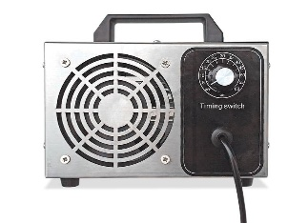 KALKULATOR CZASU OZONOWANIA POMIESZCZENIA GENERATOR OZONU 28g/h - NS3335
Powierzchnia pomieszczenia m2 (długość x szerokość) | 12
Wysokość pomieszczenia m | 3.5

Kubatura pomieszczenia w m3 | 42
Czas ozonowania pomieszczenia w minutach | 5
PODANE DANE W KALKULATORZE SĄ UŚREDNIONE I MAJĄ CHARAKTER ORIENTACYJNY
Nowa Szkoła sp. z o.o.
Telefon
28
42
630 17
88
630 04
42
Infolinia
801 5555 08
www.nowaszkola.com
www.sklep.nowaszkola.com
www.laboratoriaszkolne.com
Fax
42
632 73
28
pozta@nowaszkola.com
Adres
Łódź
90-248
ul. POW 25

